界面&功能
背包系统 |  |  |  | 功能规则

 | 功能入口 |  |  |  | 整理物品排序规则
 |  |  |  |  | 1、根据物品类型排序，物品类型小的在前面。
 | 1.主界面点击【背包】图标进入 |  |  |  | 2、物品类型相同的，根据ID来排序，ID小的在前面

 | 背包界面
1
3
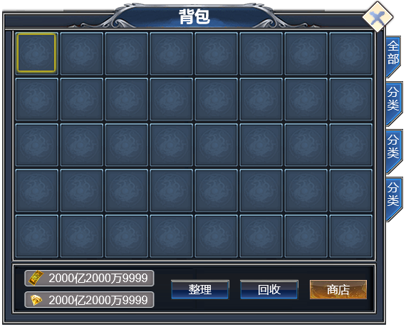
 |  | 1、标题 |  |  | 1、标题
 |  | ▶ | 显示左侧功能名称 |  | ▶ | 显示界面标题名字

2
 |  | 2、背包道具栏 |  |  | 2.道具栏
 |  | ▶ | 有选中和未选中状态 |  | ▶ | 有选中和未选中状态
 |  | ▶ | 一页的格子数量根据美术布局美观度来排 |  | ▶ | 玩家获得物品，直接按照获得物品的前后顺序排列，只有当玩家点击整理按钮后，才会按照规则重新排序
 |  | ▶ | 可上下滑动，不可左右滑动 |  | ▶ | 背包里物品会根据道具品质显示品质框，如果有特效会显示特效，右下角显示道具堆叠数量
 |  |  |  |  | ▶ | 背包里道具如果可使用，配置了红点信息，在右上角显示红点图标
 |  | 3.背包筛选页签 |  |  | ▶ | 点击道具图标，会弹出道具tips弹窗
 |  | ▶ | 【全部】、【装备】、【技能】、【其他】子页签 |  | ▶ | 整体道具格子栏可以做上下滑动，不可左右滑动
 |  | ▶ | 有选中和未选中状态 |  | 3、功能子页签
 |  |  |  |  | ▶ | 点击后，根据页签功能对应物品的类型筛选背包内的物品，筛选出页签对应相关的物品
 |  |  |  |  | ▶ | 有选中和未选中状态
5

4
 |  | 4、游戏货币展示 |  |  | 4、游戏货币展示
 |  | ▶ | 图片处为相应货币图标，货币数量，如果数字过大，加万/亿单位处理 |  | ▶ | 图片处为相应货币图标，货币数量，如果数字过大，加万/亿单位处理
 |  |  |  |  | ▶ | 点击图标和数字区域可以弹出对应货币道具tips弹窗
7
 |  | 5、回收按钮 |  |  | 5、回收按钮
 |  | ▶ | 有点击效果 |  | ▶ | 点击打开回收设置弹窗界面

6
 |  | 6、整理按钮 |  |  | 6、整理按钮
 | 无选框标示界面 | ▶ | 有点击效果 |  | ▶ | 点击按钮开始整理背包操作，根据排序规则重新排序
 |  |  |  |  | ▶ | 点击按钮有CD，暂定10秒，在CD内点击按钮，提示“您刚刚整理过背包，请稍后再整理！”
 |  | 7、商店按钮 |  |  | 7、商店按钮
 |  | ▶ | 有点击效果 |  | ▶ | 点击跳转到通用的商店界面

 | 回收界面
1
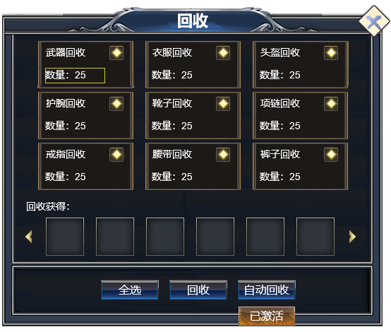
 |  | 1、标题
 |  | ▶ | 显示功能名称 |  | 1、标题
 |  |  |  |  | ▶ | 显示功能名称

2
 |  | 2、设置分类，文字
 |  | ▶ | 勾选框、文本信息 |  | 2、设置分类，文字
 |  | ▶ | 回收数量：背包内同类型的道具数量 |  | ▶ | 勾选框装备类型（装备类型读装备表）
 |  |  |  |  |  | 武器类型(包括战法道武器)：5 ，衣服男（包括战法道）10
 |  |  |  |  |  | 衣服女(包括战法道):11 ,头盔类型:15，项链类型：19
 |  | 3、回收获得 |  |  |  | 戒指类型：22，护腕类型：26，鞋子类型：52，腰带类型：54
 |  | ▶ | 显示勾选后的装备回收获得
 |  | ▶ | 可以支持左右滑动
 |  |  |  |  | ▶ | 默认情况下都不勾选，勾选后需手动取消
 |  |  |  |  | ▶ | 可以多选
 |  |  |  |  | ▶ | 勾选后，如果背包里有满足勾选设置的物品，则计算数量并显示
3
 |  |  |  |  | 3、回收获得
 |  | 4、操作勾选选项 |  |  | ▶ | 显示勾选后的装备回收获得，跟随勾选的装备回收状态变化
 |  | ▶ | 根据操作体验需求，分为多个选项，【全选】，【回收】，【自动回收/已激活】。 |  | ▶ | 可以支持左右滑动
4
 |  | ▶ | 有点击效果
 |  |  |  |  | 4、操作勾选选项
 |  |  |  |  | ▶ | 根据操作体验需求，分为多个选项，暂定的有，【全选】，【回收】，【开启自动回收/关闭自动回收】。
 |  |  |  |  |  | 全选：点击后可将上方的勾选栏全部勾选
 |  |  |  |  |  | 回收： | 根据玩家在回收设置里勾选的，点击回收后就回收这些选中的物品
 |  |  |  |  |  |  | 回收成功后获得物品
 |  |  |  |  |  | 如果是装备，高于自己身上的装备且是自己职业时，回收设置里就算勾选了也不会回收
 | 无选框标示界面
 |  |  |  |  | 开启自动回收/关闭自动回收：
 |  |  |  |  |  |  | 开启后，当获得新道具时，将按照勾选状态直接回收
 |  |  |  |  |  |  | 状态需要每次登录重置成关闭状态

参考界面
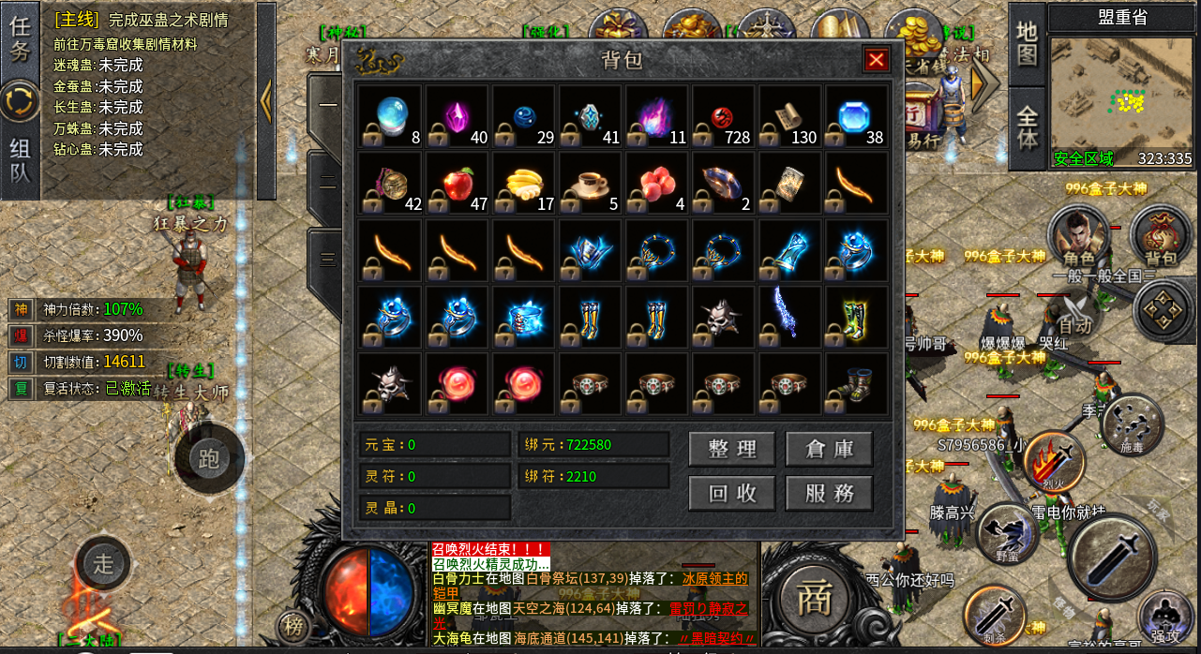
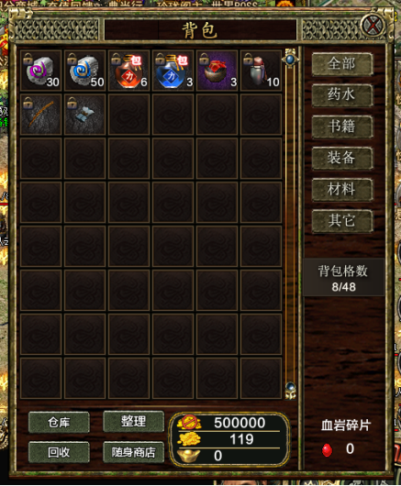
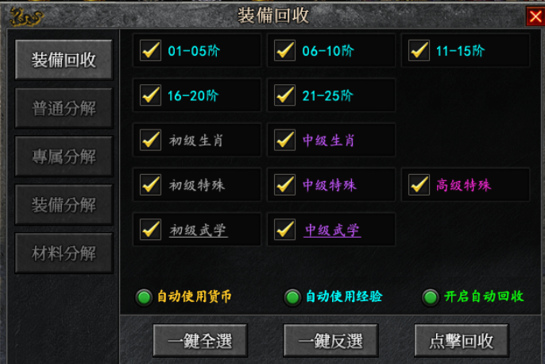
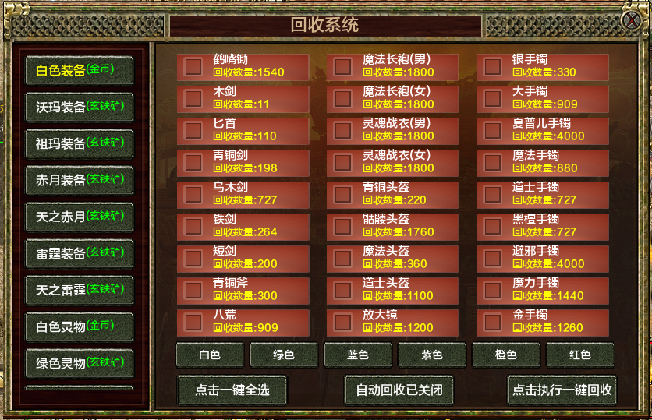
参考图

 | 参考游戏—

